상품제안서
고양이메모잇 | 상품코드: F05605

 |  |  |  |  |  |  | 02-412-0044 | www.easy1.co.kr
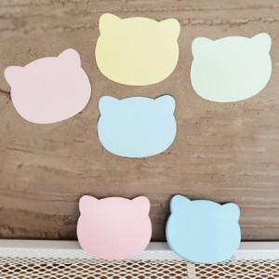

【상세/제작정보】 | 귀여운 고양이 모양으로 시선을 잡는 메모잇

【인쇄/포장옵션】 | 먹 1도 / OPP(비닐)

【공급단가】 | 수량 | 1,000~ | 2,000~ | 3,000~ | 5,000~ | 10,000~
*VAT별도 | 20매 | 400원 | 390원 | 370원 | 360원 | 350원
 | 30매 | 510원 | 490원 | 470원 | 450원 | 440원
 | 50매 | 710원 | 680원 | 660원 | 630원 | 620원

【상품 URL】 | https://dev.easy1.co.kr:443/src/goods_detail.php?gdno=5605

